Nächste Nachbaren-Heuristik
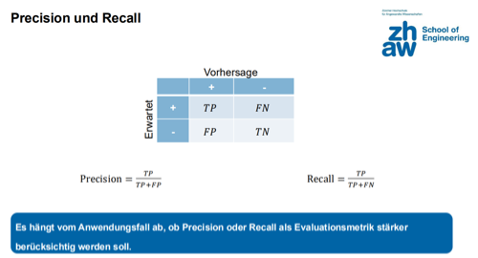
Precision & Recall Matrix |  | Vorhersage
 |  | + | -
Erwartet | + | 73 | 3
 | - | 14 | 24

Total | 114
Accuracy | 0.851
Precision | 0.839
Recall | 0.961
F1-Score | 0.896

